NOTAS
AL 31 DE DICIEMBRE DE 2025

 | Las notas a los estados financieros son explicaciones que amplían el origen y significado de los datos y cifras que se presentan en los Estados Financieros, proporcionando información acerca del ente público, sus transacciones y otros eventos que lo han afectado o podrían afectar económicamente, las cuales son parte integrante de los mismos, teniendo presente los postulados de revelación suficiente e importancia relativa. Su objetivo es revelar y proporcionar información adicional que no se presenta en los Estados Financieros, pero que es relevante para la comprensión de alguno de ellos. Lo anterior para dar cumplimiento a los artículos 46, fracción I, inciso g), 47, 48 y 49 de la Ley General de Contabilidad Gubernamental (LGCG). Las Notas a los Estados Financieros deberán incluir en el encabezado los siguientes datos: Nombre del Ente Público, la denominación "Notas a los Estados Financieros", periodo de que se trata y la unidad monetaria en que están expresadas las cifras (pesos). A continuación se presentan los tres tipos de notas que acompañan a los Estados Financieros, a saber:

 | a) | Notas de gestión administrativa.
 | b) | Notas de desglose, y
 | c) | Notas de memoria (cuentas de orden).

a) NOTAS DE GESTIÓN ADMINISTRATIVA

 | Estas Notas tienen como objetivo la revelación del contexto y de los aspectos económico-financieros más relevantes que influyeron en las decisiones del período, y que deberán ser considerados en la elaboración de los estados financieros para la mayor comprensión de los mismos y sus particularidades.
 | De esta manera, se informan y explican las condiciones relacionadas con la información financiera de cada período de gestión; además, de exponer aquellas políticas que podrían afectar la toma de decisiones en períodos posteriores.

 | 1. | Autorización e Historia

 | Se informará sobre:

 |  | a) | Fecha de creación del ente público.: 22-Jul-2009
 |  | b) | Principales cambios en su estructura. No ha sufrido cambios a la fecha.

 | 2. | Panorama Económico y Financiero

 | Se informará sobre las principales condiciones económico-financieras bajo las cuales el ente público estuvo operando; y las cuales influyeron en la toma de decisiones de la administración; tanto a nivel local como federal.

 | 3. | Organización y Objeto Social

 | Se informará sobre:

 | a) | Objeto social: Coordinar y dirigir las evaluaciones para la selección, ingreso, promoción formación, permanecia, reconocimiento y certificación del personal
 |  | de seguridad pública, auxiliar, privada y de procuración de justicia en el Estado, en terminos de control de confianza, con la finanalidad de proporcionar servidores
 |  | públicos que cumplan con los principios constitucionales de legalidad, objetividad, eficiencia, profesionalismo, honradez y respeto de los derechos humanos.
 | b) | Principal actividad: Efectuar evaluaciones para la Selección, Ingreso , Promoción, formación, Permanencia, Reconocimiento y certificación del personal de
 |  | seguridad Pública, auxiliar y privada y de procuración de justicia a nivel Estatal y municipal, en terminos de control de confianza.
 | c) | Ejercicio fiscal: 2025
 | d) | Régimen jurídico: Personas Morales con fines no lucrativos
 | e) | Consideraciones fiscales del ente: 1.- Entero de retenciones mensuales de ISR por sueldos y salarios; 2.- Declaración Informativa mensual de Proveedores
 | f) | Estructura organizacional básica.
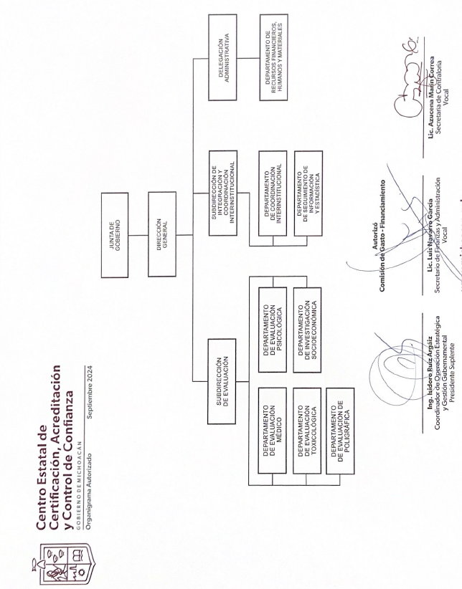

 | g) | Fideicomisos de los cuales es fideicomitente o fideicomisario, y contratos análogos, incluyendo mandatos de los cuales es parte: NO APLICA POR NO TENER FIDEICOMISOS

 | 4. | Bases de Preparación de los Estados Financieros

 | Se informará sobre:

 | a) | El CENTRO ESTATAL DE CERTIFICACIÓN, ACREDITACIÓN Y CONTROL DE CONFIANZA tiene de conocimiento y ha observado como base de elaboración de los Estados Financieros y Presupuestales la normatividad aplicable de conformidad con lo siguiente: Con fecha 31
 |  | de diciembre de 2008, el H. Congreso de la Unión aprobó la Ley General de Contabilidad Gubernamental (LGCG) vigente a partir de 1° de enero de 2009; esta ley tiene como objeto establecer los criterios generales que regirán la contabilidad gubernamental y la emisión de
 |  | información financiera de los entes públicos, con el fin de lograr su adecuada armonización.
 |  | Esta ley es de observancia obligatoria para los poderes Ejecutivo, Legislativo y Judicial de la Federación, los estados y el Distrito Federal;los ayuntamientos de los municipios; los órganos político administrativos de las demarcaciones territoriales del Distrito Federal; las entidades
 |  | de la administración pública paraestatal, ya sean federales, estatales o municipales y los órganos autónomos federales y estatales.
 |  | La Ley establece la creación de un Consejo Nacional de Armonización Contable (CONAC), el cual tiene por objeto la emisión de las normas contables y lineamientos para la generación de información financiera que aplicarán los entes públicos. El CONAC ha emitido las siguientes
 |  | disposiciones:
 |  | - | Marco Conceptual de Contabilidad Gubernamental.
 |  | - | Postulados Básicos de Contabilidad Gubernamental.
 |  | - | Normas y Metodología para la Determinación de los Momentos Contables de los Egresos.
 |  | - | Normas y Metodología para la Determinación de los Momentos Contables de los Ingresos.
 |  | - | Lineamientos sobre los indicadores para medir los avances físicos y financieros relacionados con los recursos públicos federales.
 |  | - | Clasificador por Tipo de gasto.
 |  | - | Clasificador funcional del gasto.
 |  | - | Clasificador por Objeto del Gasto.
 |  | - | Lineamientos mínimos relativos al Diseño e Integración del Registro en los libros Diario, Mayor e Inventarios y Balances (Registro Electrónico).
 |  | - | Manual de Contabilidad Gubernamental.
 |  | - | Reglas de Registro y Valoración del Patrimonio y sus elementos específicos
 | b) | La normatividad aplicada para el reconocimiento, valuación y revelación de los diferentes rubros de la información financiera, así como las bases de medición utilizadas para la elaboración de los estados financieros; por ejemplo: costo histórico, valor de realización, valor razonable, valor de recuperación o cualquier otro método empleado y los criterios de aplicación de los mismos.

 | c) | Postulados básicos de Contabilidad Gubernamental (PBCG).
 | d) | Normatividad supletoria. En caso de emplear varios grupos de normatividades (normatividades supletorias), deberá realizar la justificación razonable correspondiente, su alineación con los PBCG y a las características cualitativas asociadas descritas en el Marco Conceptual de Contabilidad Gubernamental (MCCG) y sus modificaciones.

 | e) | Para las entidades que por primera vez estén implementando la base de devengado de acuerdo a la Ley de Contabilidad, deberán:
 |  | - Revelar las nuevas políticas de reconocimiento;
 |  | - Su plan de implementación;
 |  | - Revelar los cambios en las políticas, la clasificación y medición de las mismas, así como su impacto en la información financiera, y
 |  | - Presentar los últimos estados financieros con la normatividad anteriormente utilizada con las nuevas políticas para fines de comparación en la transición a la base devengado.

 | 5. | Políticas de Contabilidad Significativas

 | Son los principios, bases, reglas y procedimientos específicos adoptados por el ente público en la elaboración y presentación de sus estados financieros.

 | El ente público seleccionará y aplicará sus políticas contables de manera congruente para transacciones, otros eventos y condiciones que sean similares.

 | Se informará sobre:

 | a) | Actualización: se informará del método utilizado para la actualización del valor de los activos, pasivos y Hacienda Pública/Patrimonio y las razones de dicha elección. Así como informar de la desconexión o reconexión inflacionaria.

 | b) | Informar sobre la realización de operaciones en el extranjero y de sus efectos en la información financiera gubernamental, considerando entre otros el importe de las variaciones cambiarias reconocidas en el resultado (ahorro o desahorro).

 | c) | Método de valuación de la inversión en acciones de Compañías subsidiarias no consolidadas y asociadas.
 | d) | Sistema y método de valuación de inventarios y costo de lo vendido.
 | e) | Beneficios a empleados: revelar el cálculo de la reserva actuarial, valor presente de los ingresos esperados comparado con el valor presente de la estimación de gastos tanto de los beneficiarios actuales como futuros.
...

